6. Rincian Biaya
Rincian Biaya

No | Komponen Biaya |  | Realisasi N-2
 |  |  | APBN |  |  |  |  |  |  | Selain APBN | Total
 |  |  | (4257) Dukungan Manajemen | Alokasi BPPTNBH | PUAPT/ PRPTNBH | PLN/HLN/RMP/SBSN/KPBU | Pendanaan dari Ditjen Diktiristek Lainnya (CF, MF,IKU, PKKM, dsb) | Pendanaan dari Unit Eselon I Kemendikbudristek selain Ditjen Diktiristek | Pendanaan dari K/L Lain
(1) | (2) |  | (3) | (4) | (5) | (6) | (7) | (8) | (9) | (10) | (11)
1 | Biaya Operasional |  |  |  |  |  |  |  |  |  | -
2 | Biaya Dosen ASN (gaji dan tunjangan yang melekat pada gaji) |  |  |  |  |  |  |  |  |  | -
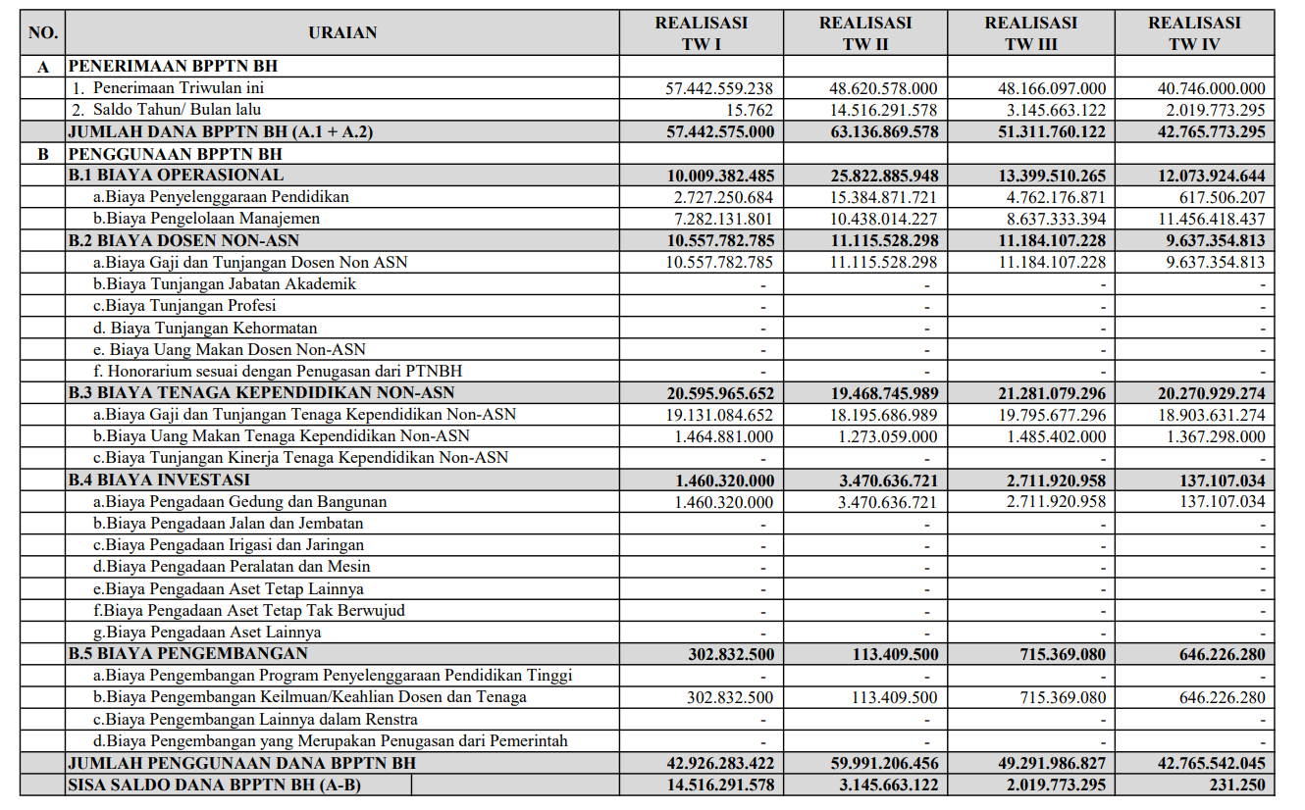
3 | Biaya Tenaga Kependidikan ASN (gaji dan tunjangan yang melekat pada gaji) |  |  |  |  |  |  |  |  |  | -
4 | Biaya Dosen NonASN (gaji dan tunjangan yang melekat pada gaji) |  |  |  |  |  |  |  |  |  | -
5 | Biaya Tenaga Kependidikan NonASN (gaji dan tunjangan yang melekat pada gaji) |  |  |  |  |  |  |  |  |  | -
6 | Remunerasi/Imbal Jasa/Insentif/Sejenisnya |  |  |  |  |  |  |  |  |  | -
7 | Biaya Investasi (Prasarana dan Sarana) |  |  |  |  |  |  |  |  |  | -
8 | Biaya Pengembangan |  |  |  |  |  |  |  |  |  | -
 | Total |  | - | - | - | - | - | - | - | - | - |  | 1777837360

No | Komponen Biaya |  | Anggaran N-1
 |  |  | APBN |  |  |  |  |  |  | Selain APBN | Total
 |  |  | (7734) Dukungan Manajemen | Alokasi BPPTNBH | PUAPT/ PRPTNBH | PLN/HLN/RMP/SBSN/KPBU | Pendanaan dari Ditjen Dikti Lainnya (IKU, PKKM, dsb) | Pendanaan dari Unit Eselon I Kemendiktisaintek selain Ditjen Dikti | Pendanaan dari K/L Lain
(1) | (2) |  | (12) | (13) | (14) | (15) | (16) | (17) | (18) | (19) | (20)
1 | Biaya Operasional |  |  |  |  |  |  |  |  |  | -
2 | Biaya Dosen ASN (gaji dan tunjangan yang melekat pada gaji) |  |  |  |  |  |  |  |  |  | -
3 | Biaya Tenaga Kependidikan ASN (gaji dan tunjangan yang melekat pada gaji) |  |  |  |  |  |  |  |  |  | -
4 | Biaya Dosen NonASN (gaji dan tunjangan yang melekat pada gaji) |  |  |  |  |  |  |  |  |  | -
5 | Biaya Tenaga Kependidikan NonASN (gaji dan tunjangan yang melekat pada gaji) |  |  |  |  |  |  |  |  |  | -
6 | Remunerasi/Imbal Jasa/Insentif/Sejenisnya |  |  |  |  |  |  |  |  |  | -
7 | Biaya Investasi (Prasarana dan Sarana) |  |  |  |  |  |  |  |  |  | -
8 | Biaya Pengembangan |  |  |  |  |  |  |  |  |  | -
 | Total |  | - | - | - | - | - | - | - | - | -

No | Komponen Biaya |  | Anggaran N
 |  |  | APBN |  |  |  |  |  |  | Selain APBN | Total | Proporsi Komponen Biaya
 |  |  | (7734) Dukungan Manajemen | Alokasi BPPTNBH | PUAPT/ PRPTNBH | PLN/HLN/RMP/SBSN/KPBU | Pendanaan dari Ditjen Dikti Lainnya (IKU, PKKM, dsb) | Pendanaan dari Unit Eselon I Kemendiktisaintek selain Ditjen Dikti | Pendanaan dari K/L Lain
(1) | (2) |  | (21) | (22) | (23) | (24) | (25) | (26) | (27) | (28) | (29) | (30)
1 | Biaya Operasional |  |  |  |  |  |  |  |  |  | - | #DIV/0!
2 | Biaya Dosen ASN (gaji dan tunjangan yang melekat pada gaji) |  |  |  |  |  |  |  |  |  | - | #DIV/0!
3 | Biaya Tenaga Kependidikan ASN (gaji dan tunjangan yang melekat pada gaji) |  |  |  |  |  |  |  |  |  | - | #DIV/0!
4 | Biaya Dosen NonASN (gaji dan tunjangan yang melekat pada gaji) |  |  |  |  |  |  |  |  |  | - | #DIV/0!
5 | Biaya Tenaga Kependidikan NonASN (gaji dan tunjangan yang melekat pada gaji) |  |  |  |  |  |  |  |  |  | - | #DIV/0!
6 | Remunerasi/Imbal Jasa/Insentif/Sejenisnya |  |  |  |  |  |  |  |  |  | - | #DIV/0!
7 | Biaya Investasi (Prasarana dan Sarana) |  |  |  |  |  |  |  |  |  | - | #DIV/0!
8 | Biaya Pengembangan |  |  |  |  |  |  |  |  |  | - | #DIV/0!
Total |  |  | - | - | - | - | - | - | - | - | - | #DIV/0!

 | Keterangan:
 | (4257/7734) Dukungan Manajemen dan Pelaksanaan tugas Teknis Lainnya Ditjen Pendidikan Tinggi | : | Alokasi Dukungan Manajemen dan Pelaksanaan tugas Teknis Lainnya Ditjen Pendidikan Tinggi yang tercantum dalam DIPA PTN Badan Hukum
 | Alokasi BPPTNBH | : | Alokasi Bantuan Pendanaan Perguruan Tinggi Negeri Badan Hukum
 | PUAPT/PRPTNBH | : | Alokasi Pusat Unggulan Antar Perguruan Tinggi/Program Revitalisasi Perguruan Tinggi Negeri Badan Hukum
 | PLN/HLN/RMP/SBSN/KPBU | : | PLN/HLN/RMP/SBSN/KPBU
 | Pendanaan Lainnya dari Ditjen Diktiristek (IKU, PKKM, dsb) | : | Alokasi lainnya yang diterima oleh PTN Badan Hukum dari Ditjen Dikti seperti Penghargaan Capaian Indikator Kinerja Utama, Program Kompetisi Kampus Merdeka, dsb
 | Pendanaan dari Unit Eselon I Kemendiktisaintek selain Ditjen Dikti | : | Alokasi lainnya yang diterima oleh PTN Badan Hukum yang berasal dari Unit Eselon I Kemendiktisaintek selain Ditjen Dikti
 | Pendanaan dari K/L lain | : | Alokasi lainnya yang diterima oleh PTN Badan Hukum dari Kementerian/Lembaga selain Kemendiktisaintek
 | Selain APBN | : | Pendanaan yang bersumber dari selain anggaran pendapatan dan belanja negara menurut PP Nomor 26 Tahun 2015 sebagaimana diubah dalam PP Nomor 8 Tahun 2020

